Geometria
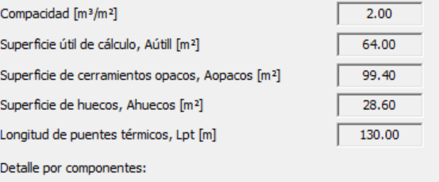

K_global
Código del elemento | Tipo de Contacto | Descripción | ¿  a ET?  ET=1  ET=0 | Contacto EXTERIOR o TERRENO ( btr,x) SI=1 N0=0 | Sup. Parte OPACA ( m 2) | Sup. HUECO ( m 2) | Sup. E.T. en contacto EXTERIOR o TERRENO (m2) | U W/ m2K | U x Área W/ K
PLANTA CÁMARA SANITARIA. P01 La planta 01 correspondiente al nivel de cámara sanitaria. no se incluye en ninguna de las opciones dentro de la envolvente térmica por lo que no se detallan en la tabla las características de sus cerramientos.
TOTALES PLANTA 01
PLANTA BAJA. P02
M2.N1 | EXTERIOR | M. FACHADA | 1 | 1 | 25.4 |  | 25.4 | 0.22 | 5.59
H2-N1 | EXTERIOR | VENTANA | 1 | 1 |  | 6.6 | 6.6 | 1.14 | 7.52
M2.E1 | EXTERIOR | M. FACHADA | 1 | 1 | 25.4 |  | 25.4 | 0.22 | 5.59
H2-E1 | EXTERIOR | VENTANA | 1 | 1 |  | 6.6 | 6.6 | 1.14 | 7.52
M2.S1 | EXTERIOR | M. FACHADA | 1 | 1 | 21 |  | 21 | 0.22 | 4.62
H2-S1 | EXTERIOR | VENTANA | 1 | 1 |  | 11 | 11 | 1.14 | 12.54
M2.O1 | EXTERIOR | M. FACHADA | 1 | 1 | 27.6 |  | 27.6 | 0.22 | 6.07
H2-O1 | EXTERIOR | PUERTA | 1 | 1 |  | 2.2 | 2.2 | 2.2 | 4.84
H2-O2 | EXTERIOR | VENTANA | 1 | 1 |  | 2.2 | 2.2 | 1.14 | 2.51

F2.1 | NH | SUELO | 1 | 0 | - | - | - | 0.19 | -
F3.1 | NH | TECHO | 1 | 0 | - | - | - | 0.16 | -

TOTALES PLANTA 02 |  |  |  |  | 99.40 28.60 128.00 |  |  |  | 56.8
PLANTA BAJOCUBIERTA. P03
M2.N1 | EXTERIOR | M. FACHADA | 0 | - | - | - | - | 0.22 | -
M2.E1 | EXTERIOR | M. FACHADA | 0 | - | - | - | - | 0.22 | -
M2.S1 | EXTERIOR | M. FACHADA | 0 | - | - | - | - | 0.22 | -
M2.O1 | EXTERIOR | M. FACHADA | 0 | - | - | - | - | 0.22 | -
F3.1 | NH | SUELO | 0 | - | - | - | - | 0.16 | -
C3-N1 | EXTERIOR | CUBIERTA | 0 | - | - | - | - | 0.17 | -
C3-E1 | EXTERIOR | CUBIERTA | 0 | - | - | - | - | 0.17 | -
C3-S1 | EXTERIOR | CUBIERTA | 0 | - | - | - | - | 0.17 | -
C3-O1 | EXTERIOR | CUBIERTA | 0 | - | - | - | - | 0.17 | -

TOTALES PLANTA 03 |  |  |  |  | 0 | 0 | 0

TOTALES EDIFICIO |  |  |  |  | 99.4 | 28.6 | 128 |  | 56.8

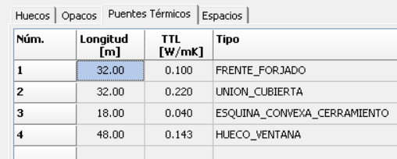
P U E N T E S T É R M I C O S
Definición |  | Ψ T. lineal W/ m·K | Longitud L(m) | Ψ x L W/ K | Psi wavg
Frente forjados |  | 0.1 | 32 | 3.2
Cubiertas planas |  | 0.225 | 32 | 7.2
Esquinas exteriores |  | 0.043 | 18 | 0.77
Esquinas interiores |  |  |  | 0
Forjado int contacto aire |  |  |  | 0
Alfeizar |  | 0.51 | 13 | 6.63
 |  |  |  | 0
Dinteles/capialzados |  | 0 | 13 | 0
 |  |  |  | 0
Jambas |  | 0.01 | 22 | 0.22
 |  |  |  | 0 | 0.14270833333 | 48 | 6.85 |  |  | Alfeizar | 13
Pilares |  |  |  | 0 |  |  |  |  |  | Dintel | 13
Suelos con terreno |  |  |  | 0 |  |  |  |  |  | Jambas | 11
 |  |  |  |  |  |  |  |  |  |  | 37
TOTALES EDIFICIO |  |  | 130 | 18.02

DATOS PREVIOS COMPACIDAD DEL EDIFICIO: 2.00

CÁLCULO
K= Σx Hx / Aint = Σx btr.x [ Σi Ax.i Ux.i + Σk lx k ψx. k + Σj xx. j ] / Σx Σi btr.x Ax.i
K=(56.80+18.02)/128 = 0.585

C O M | P R O B A C I Ó N K
K EDIFICIO | Klim | Cumplimiento Valores l imite
0 .58 | 0 .49 | NO CUMPLE

Cale
 | One watt (W) is equal to 8.766 kilowatt-hours per year (kWh/year) when the power is applied constantly.
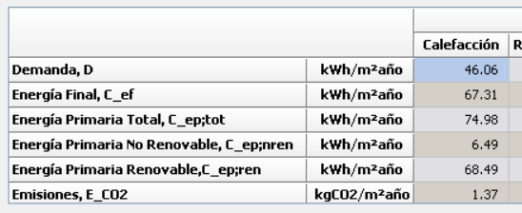

70.00 W/m^2 | 611.94
 | 613.62

613.62

Refri
 | ventilacion nocturna | SERVICIO | VECTOR ENERGÉTI CO | [ D] KW·h/ m 2·año | Consumo E. Final KW·h/ m 2·año | factor de paso a E.P.T. | Consumo E. Prim. Total KW·h/ m 2·año | factor de paso a E.P.N.R. | Consumo E. P. NO RENOV. KW·h/ m 2·año | Consumo E. P. RENOV. KW·h/ m 2·año

 |  | CALEFACCIÓN | BIOMASA | 69.37 | 73.66 | 1,113 | 81.98 | 0.085 | 6.26 | 75.72
 |  |  | GAS NATURAL (*) |  | 0.9 | 1,195 | 1.07 | 1.19 | 1.07 | 0.004

 |  | REFRIGERACIÓN | ELECTRICIDAD (*) | 12.6 | 5 | 2,368 | 11.84 | 1,954 | 9.77 | 2.07

 |  | ACS | BIOMASA | 17.76 | 19.1 | 1,113 | 21.25 | 0.085 | 1.62 | 19.63

 |  | VENTILACIÓN | ELECTRICIDAD | - | 0.37 | 2,368 | 0.88 | 1,954 | 0.72 | 0.15

 |  | TOTALES |  |  | 99.02 |  | 117.03 |  | 19.44 | 97.58
 |  | (*) Aportación de los sistemas de sustitución en calefacción cubriendo las horas fuera de consigna mediante caldera de gas natural y en refrigeración mediante

 |  |  | 4.8461538462

 |  |  | horas
 |  |  | 865 | 2.6 | 2249

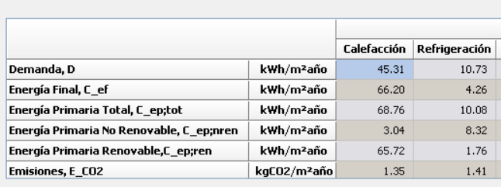

Demanda

